Tabelle1
 |  |  |  |  |  |  |  |  |  | 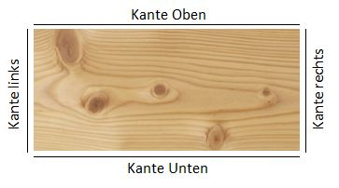
 |  |  |  |  |  | Attenzione ! Larghezza minima per bordatura é 80mm ! |  | Bordi
Riga | Pos | Pezzi | Lunghezza(mm) | Larghezza (mm) | Spessore | Articolo | Descrizione | Kante unten | Kante oben | Kante rechts | Kante links | Informazioni addizionali | Kanten lfm
 |  |  |  |  |  |  |  |  |  |  |  |  | 0 | 8mm
 |  |  |  |  |  |  |  |  |  |  |  |  | 0 | 16mm
 |  |  |  |  |  |  |  |  |  |  |  |  | 0 | 19mm
 |  |  |  |  |  |  |  |  |  |  |  |  | 0 | 25mm
 |  |  |  |  |  |  |  |  |  |  |  |  | 0 | 28mm
 |  |  |  |  |  |  |  |  |  |  |  |  | 0 | 30mm

